Afwerking pompput
Excel-formulier voor grondwaterwinningen: afwerking pompput

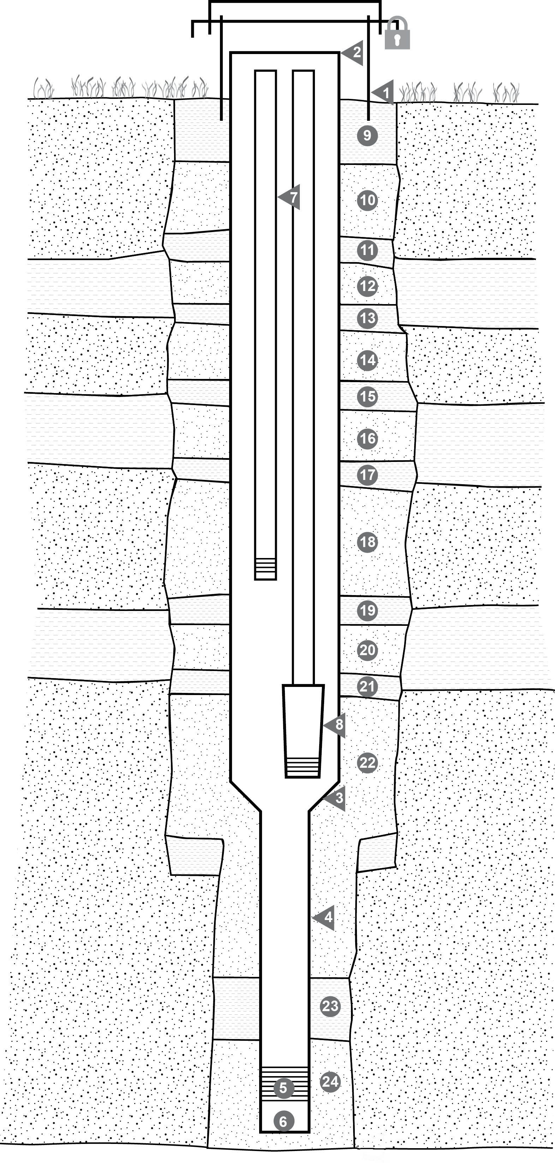
 | putopbouw
 | 1 | beschermbuis:
 |  | hoogte beschermbuis: |  | cm
 |  | diameter beschermbuis (mm):
 |  | materiaal beschermbuis:
 | 2/3/4 5/6 | putbuis: | van (m-mv) | tot (m-mv) |  | binnen diameter |  | buiten diameter |  | materiaal
 |  |  |  |  |  |  | mm |  | mm
 |  |  |  |  |  |  | mm |  | mm
 |  |  |  |  |  |  | mm |  | mm
 |  |  |  |  |  |  | mm |  | mm

 |  |  |  |  |  |  | mm |  | mm
 | 7 | peilbuis:
 |  | locatie *:
 |  | materiaal: |  | diameter |  | mm x |  | mm (buiten en binnendiameter)
 |  | inbouwdiepte tot: |  | m-mv
 | 8 | onderwaterpomp (type):
 |  | inbouwdiepte (waterinlaat): |  | m-mv

 | aanvulling annulaire ruimte
 | 9 | kleistop van maaiveld tot |  | m onder maaiveld
 | 10 | aanvulling van |  | m-mv tot |  | m-mv
 |  | aard:
 | 11 | aanvulling van |  | m-mv tot |  | m-mv | aan te vullen naargelang de aangeboorde lagen
 |  | aard:
 | 12 | aanvulling van |  | m-mv tot |  | m-mv
 |  | aard:
 | 13 | aanvulling van |  | m-mv tot |  | m-mv
 |  | aard:
 | 14 | aanvulling van |  | m-mv tot |  | m-mv
 |  | aard:
 | 15 | aanvulling van |  | m-mv tot |  | m-mv
 |  | aard:
 | 16 | aanvulling van |  | m-mv tot |  | m-mv
 |  | aard:
 | 17 | aanvulling van |  | m-mv tot |  | m-mv
 |  | aard:
 | 18 | aanvulling van |  | m-mv tot |  | m-mv
 |  | aard:
 | 19 | aanvulling van |  | m-mv tot |  | m-mv
 |  | aard:
 | 20 | aanvulling van |  | m-mv tot |  | m-mv
 |  | aard:
 | 21 | aanvulling van |  | m-mv tot |  | m-mv
 |  | aard:
 | 22 | aanvulling van |  | m-mv tot |  | m-mv
 |  | aard:
 | 23 | kleistop boven grindpakket van |  | m-mv tot |  | m-mv
 | 24 | filteromstorting (grindpakket) van |  | m-mv tot |  | m-mv

 |  | kleihoeveelheid: |  | kg | type klei:
 |  | grind/zandhoeveelheid: |  | kg | type grind/zand:

 | Grondwaterpeil:
 |  | statisch peil (m-MV): |  | m | datum / uur
 |  | stationair debiet: |  | m³/u
 |  | dynamisch peil (m-MV): |  | m | datum / uur

 | Opmerking:

